ECR
工程变更申请书（ECR）

变更申请时间 |  | 2024-06-03 | 项目代码/名称 | ZY2103 | 变更申请输入文件 | 邮件输入 |  | 变更紧急度 | B类
客 户 名 称 |  | 重汽 | 提 出 人 |  | ECR编号 | ECR0010503
总成名称 |  | 中间固定支架焊接总成 |  |  | 总成件号/QAD号 | SLT0010375
零/部件名称 |  | 中间固定支架 |  |  | 零/部件件号/QAD号 | SLT0010385
项目阶段 |  |  |  |  | 变更零件类型
更改类型
更改原因 |  |  |  |  | 是否需提交客户批准
内容更改等级
 |  | 较大的更改： 该更改将影响产品的外形、安装或功能 |  | 重要的过程更改： 对客户而言该更改有明显的外观变化 | 对产品成本、库存、质量成本等影响的更改，对客户无直接影响 |  | 1.文件、试验、工作流程等附带的更改 2.内部流程或工艺更改 该更改对客户、产品成本或库存无影响
变 更 申 请 内 容 | 变更申请前： 客户输入，近期频繁出现靠背连接支架与车身本体孔位不冲问题以及靠背装配后脱出问题，造成客户抱怨。 为保证座椅与支架装配同一厂家产品件，增加标识； |  |  |  | 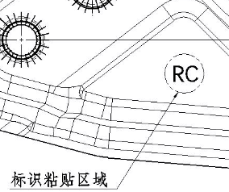 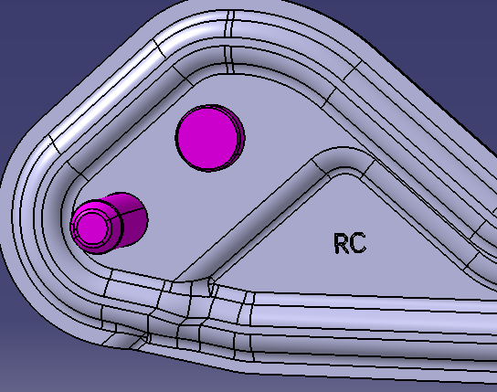 变更申请后： 客户输入，对中间固定支架焊接总成（SLT0010375）增加标识（RC）,字体字号不限。 临时措施：在铰链上粘贴RC标识； 永久方案：修改模具，永久打刻RC标识—5号字；

临时方案

 |  |  |  |  | 是否影响其它项目？（下列填写项目名称）

验证\试验方式 |  |  |  |  |  |  | 是否影响制造过程

是否影响物流 |  |  |  |  | 批准后进行更改所需时间 |  | 15个工作日
变 更 实 现 方 案 | 产品单件成本增加测算 |  |  |  | 测算部门： | 采购/前期采购部 |  | 测算人：
 | 护面变化成本增加测算 |  |  | 不涉及 | 测算部门： | 造型部 |  | 测算人：
 | 焊胎、工装、包装运输等更改费用 |  |  | 不涉及 | 测算部门： | 工艺部 |  | 测算人：
 | 模具更改费用 |  |  |  | 测算部门： | 模具科 |  | 测算人：
 | 检具更改费用 |  |  | 不涉及 | 测算部门： | 前期质量部 |  | 测算人：
 | 其他费用 |  |  |  | 测算部门： | 产品开发部 |  | 测算人：
 | 总成单台成本
 | 直接更改费用
 | 库存管控通知（工厂、供应商半成品和成品） |  |  |  | 测算部门： | 工厂物料管理部门 |  | 测算人：
编制： |  |  | 审 核：（审核ECR内容汇总费用并确定审批人员） |  |  | 批 准：
项目审核（审核费用及周期）： |  |  |  |  | 副总经理/技术总监批准
注1. 工程变更申请及评审表的批准仅是同意启动变更的相关工作（如验证、试验）。《工程变更通知书》才是官方的变更批准文件。
备注： 1.变更申请：需要单独上传变更前后对比图片及原因验证报告；（文件命名为XXX项目变更前，XXX项目变更后） 2.ECR申请批准后，完善对策验证报告上传；流程流转至项目经理处，发起ECN。

ECR2
工程变更申请书（ECR）

变更申请时间 |  | 2024-06-03 | 项目代码/名称 | ZY2103 | 变更申请输入文件 | 邮件输入 |  | 变更紧急度 | B类
客 户 名 称 |  | 重汽 | 提 出 人 |  | ECR编号 | ECR0010503
总成名称 |  | 详见附件清单（主驾、2080副驾、1880副驾） |  |  | 总成件号/QAD号 | 详见附件清单（主驾、2080副驾、1880副驾）
零/部件名称 |  | 详见附件 |  |  | 零/部件件号/QAD号 | 详见附件
项目阶段 |  |  |  |  | 变更零件类型
更改类型
更改原因 |  |  |  |  | 是否需提交客户批准
内容更改等级
 |  | 较大的更改： 该更改将影响产品的外形、安装或功能 |  | 重要的过程更改： 对客户而言该更改有明显的外观变化 | 对产品成本、库存、质量成本等影响的更改，对客户无直接影响 |  | 1.文件、试验、工作流程等附带的更改 2.内部流程或工艺更改 该更改对客户、产品成本或库存无影响
变 更 申 请 内 容 | 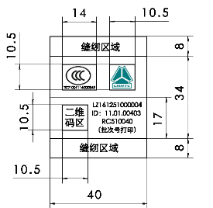 变更申请前： 变更前座椅标识： |  |  |  | 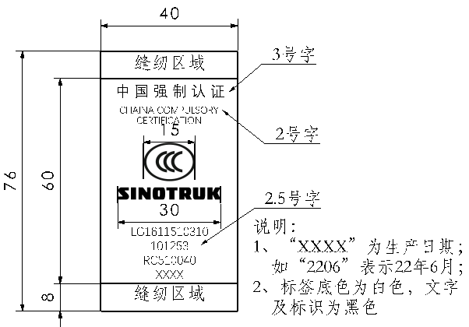 变更申请后： 客户输入，统帅座椅标识变更。 涉及整椅件号，面套零件号详见附件。

 |  |  |  |  | 是否影响其它项目？（下列填写项目名称）

验证\试验方式 |  |  |  |  |  |  | 是否影响制造过程

是否影响物流 |  |  |  |  | 批准后进行更改所需时间 |  | 15个工作日
变 更 实 现 方 案 | 产品单件成本增加测算 |  |  |  | 测算部门： | 采购/前期采购部 |  | 测算人：
 | 护面变化成本增加测算 |  |  |  | 测算部门： | 造型部 |  | 测算人：
 | 焊胎、工装、包装运输等更改费用 |  |  | 不涉及 | 测算部门： | 工艺部 |  | 测算人：
 | 模具更改费用 |  |  | 不涉及 | 测算部门： | 模具科 |  | 测算人：
 | 检具更改费用 |  |  | 不涉及 | 测算部门： | 前期质量部 |  | 测算人：
 | 其他费用 |  |  |  | 测算部门： | 产品开发部 |  | 测算人：
 | 总成单台成本
 | 直接更改费用
 | 库存管控通知（工厂、供应商半成品和成品） |  |  |  | 测算部门： | 工厂物料管理部门 |  | 测算人：
编制： |  |  | 审 核：（审核ECR内容汇总费用并确定审批人员） |  |  | 批 准：
项目审核（审核费用及周期）： |  |  |  |  | 副总经理/技术总监批准
注1. 工程变更申请及评审表的批准仅是同意启动变更的相关工作（如验证、试验）。《工程变更通知书》才是官方的变更批准文件。
备注： 1.变更申请：需要单独上传变更前后对比图片及原因验证报告；（文件命名为XXX项目变更前，XXX项目变更后） 2.ECR申请批准后，完善对策验证报告上传；流程流转至项目经理处，发起ECN。

